Sheet1
 | Smile | Label
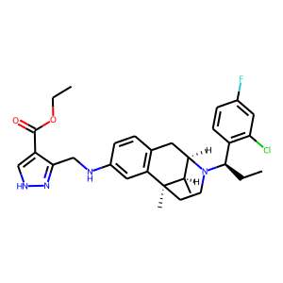 | N(Cc1n[nH]cc1C(=O)OCC)c1cc2c(cc1)C[C@H]1N([C@H](CC)c3c(Cl)cc(F)cc3)CC[C@]2(C)[C@@H]1C | 0.210430637
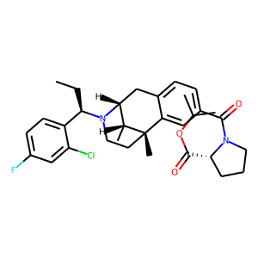 | [C@@H]12[C@@H](C)[C@@](C)(CCN1[C@H](CC)c1ccc(F)cc1Cl)c1cc(C(=O)N3CCC[C@@H]3C(OC(C)C)=O)ccc1C2 | 0.21300123632
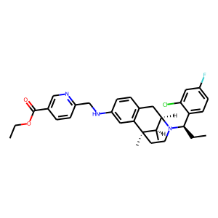 | C(Nc1cc2c(cc1)C[C@H]1N([C@H](CC)c3ccc(F)cc3Cl)CC[C@]2(C)[C@@H]1C)c1ncc(C(OCC)=O)cc1 | 0.2144664973
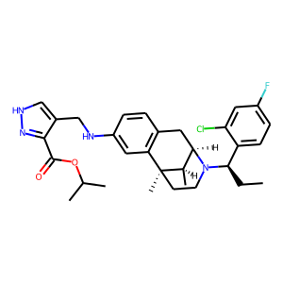 | C(c1c(C(=O)OC(C)C)n[nH]c1)Nc1cc2c(cc1)C[C@H]1N([C@@H](c3ccc(F)cc3Cl)CC)CC[C@]2(C)[C@@H]1C | 0.22448144853
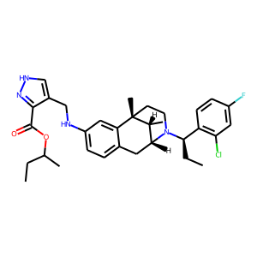 | c1[nH]nc(C(OC(C)CC)=O)c1CNc1ccc2c(c1)[C@@]1(C)[C@H](C)[C@@H](C2)N([C@H](CC)c2c(Cl)cc(F)cc2)CC1 | 0.22768214345
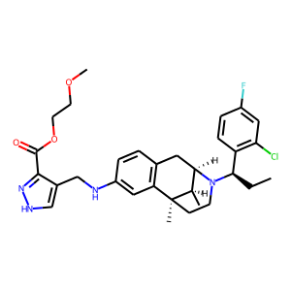 | C(Nc1cc2c(cc1)C[C@H]1N([C@H](CC)c3c(Cl)cc(F)cc3)CC[C@]2(C)[C@@H]1C)c1c[nH]nc1C(=O)OCCOC | 0.24143861234
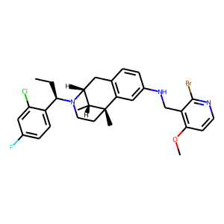 | c1c(F)cc(Cl)c([C@H](N2[C@@H]3Cc4c(cc(NCc5c(OC)ccnc5Br)cc4)[C@](C)(CC2)[C@@H]3C)CC)c1 | 0.2426623404
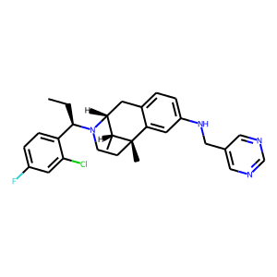 | c12cc(NCc3cncnc3)ccc1C[C@H]1N([C@H](CC)c3ccc(F)cc3Cl)CC[C@]2(C)[C@@H]1C | 0.2497330457
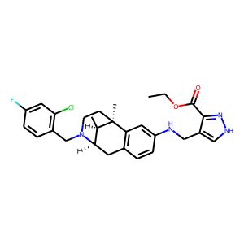 | c1cc(F)cc(Cl)c1CN1[C@H]2[C@@H](C)[C@@](C)(CC1)c1c(ccc(NCc3c(C(OCC)=O)n[nH]c3)c1)C2 | 0.2545966804
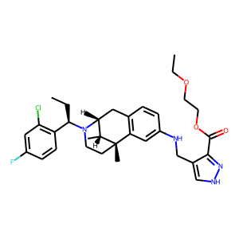 | C([C@@H](N1[C@@H]2Cc3c(cc(NCc4c(C(OCCOCC)=O)n[nH]c4)cc3)[C@](C)(CC1)[C@@H]2C)c1c(Cl)cc(F)cc1)C | 0.26163077354
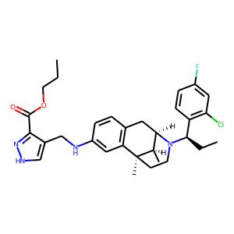 | CCCOC(=O)c1n[nH]cc1CNc1cc2c(cc1)C[C@@H]1[C@@H](C)[C@@]2(C)CCN1[C@@H](c1c(Cl)cc(F)cc1)CC | 0.27242979407
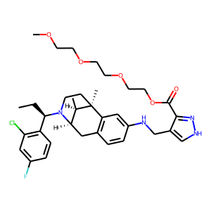 | Clc1c([C@H](N2[C@H]3[C@@H](C)[C@@](C)(CC2)c2c(ccc(NCc4c(C(=O)OCCOCCOCCOC)n[nH]c4)c2)C3)CC)ccc(F)c1 | 0.27281731367
 | c1c(CNc2cc3c(cc2)C[C@@H]2[C@@H](C)[C@@]3(C)CCN2[C@@H](c2c(Cl)cc(F)cc2)CC)c(C(OCC)=O)n[nH]1 | 0.27675464749
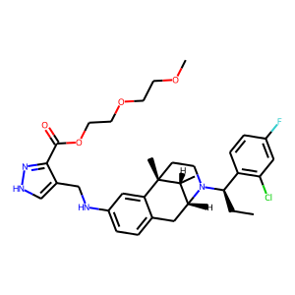 | O(CCOCCOC)C(c1n[nH]cc1CNc1ccc2c(c1)[C@]1(C)CCN([C@@H](c3c(Cl)cc(F)cc3)CC)[C@H](C2)[C@H]1C)=O | 0.28390237689
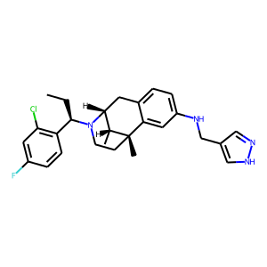 | C1[C@@]2(C)c3cc(NCc4cn[nH]c4)ccc3C[C@@H](N([C@@H](c3c(Cl)cc(F)cc3)CC)C1)[C@H]2C | 0.28763061762
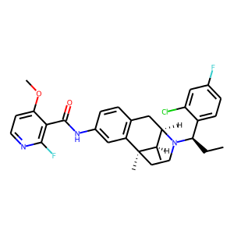 | n1ccc(OC)c(C(Nc2cc3c(cc2)C[C@H]2N([C@@H](c4ccc(F)cc4Cl)CC)CC[C@]3(C)[C@@H]2C)=O)c1F | 0.29201999307
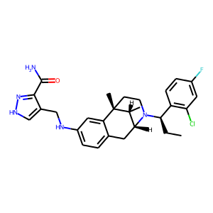 | c1(CNc2ccc3c(c2)[C@]2(C)CCN([C@@H](c4c(Cl)cc(F)cc4)CC)[C@H](C3)[C@H]2C)c[nH]nc1C(N)=O | 0.29448780417
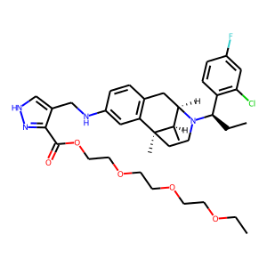 | C(OCCOCCOCCOCC)(=O)c1c(CNc2cc3c(cc2)C[C@@H]2[C@@H](C)[C@@]3(C)CCN2[C@@H](c2c(Cl)cc(F)cc2)CC)c[nH]n1 | 0.30325332284
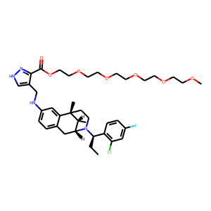 | n1[nH]cc(CNc2ccc3c(c2)[C@]2(C)CCN([C@@H](c4c(Cl)cc(F)cc4)CC)[C@H](C3)[C@H]2C)c1C(OCCOCCOCCOCCOCCOC)=O | 0.30914568901
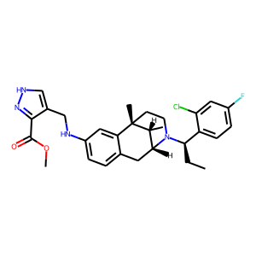 | [nH]1nc(C(=O)OC)c(CNc2ccc3c(c2)[C@@]2(C)[C@H](C)[C@H](N([C@@H](c4ccc(F)cc4Cl)CC)CC2)C3)c1 | 0.30954483151
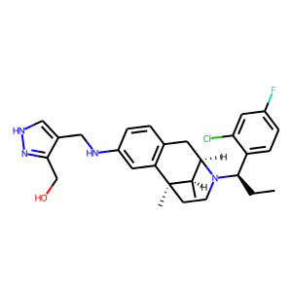 | c1(CNc2cc3c(cc2)C[C@@H]2[C@@H](C)[C@@]3(C)CCN2[C@H](CC)c2ccc(F)cc2Cl)c(CO)n[nH]c1 | 0.32006162405
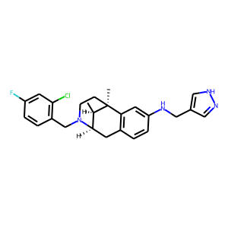 | c1(F)cc(Cl)c(CN2CC[C@@]3(C)c4c(ccc(NCc5c[nH]nc5)c4)C[C@@H]2[C@H]3C)cc1 | 0.32919326425
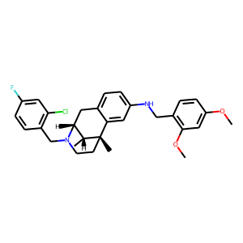 | C1[C@H]2N(Cc3c(Cl)cc(F)cc3)CC[C@@](C)(c3cc(NCc4c(OC)cc(OC)cc4)ccc31)[C@@H]2C | 0.36141386628
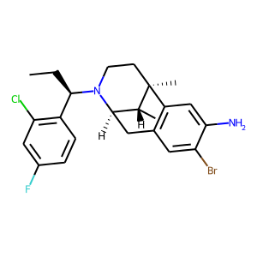 | [C@@H]12[C@@H](C)[C@@](C)(CCN1[C@@H](c1c(Cl)cc(F)cc1)CC)c1c(cc(Br)c(N)c1)C2 | 0.43804776669
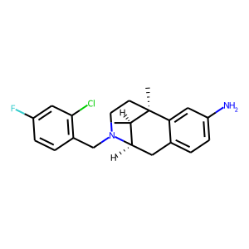 | Clc1c(CN2CC[C@]3(C)[C@H](C)[C@H]2Cc2ccc(N)cc23)ccc(F)c1 | 0.50332832336
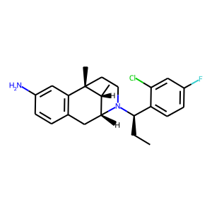 | c1cc(N)cc2c1C[C@@H]1[C@@H](C)[C@@]2(C)CCN1[C@@H](c1ccc(F)cc1Cl)CC | 0.53165525198

